가스공사용(MJ)
한국가스공사 제출용 구성비 (2026년 1월 ) |  |  |  |  |  |  |  | ※ 사회복지시설 정산('23.04.) 물량에서 3월 실사용분 제외 ※ 1. 복지시설에 대한 소급 정산(일반용 단가 적용) 소급 정산: '23.02. 완료 2. 소급대상청구년월: '22.12. ~ '23.01. - 참고사항: 청구월 기준 12월 물량 소급정산하는 대신 3월분 제외하기로 함 (4월 매출에 포함된 물량 일부 제외) ==> 신재홍 차장 (가스공사 전 담당자)와 사회복지시설 한시적할인 정산은 3월까지 하기로 함 ==> 김광연 주임 (가스공사 현 담당자)과도 해당 내용 확인 완료됨

구 분 |  | 판 매 량 | 사회복지 | 자가소모 | 판 매 량 계 | 구성비 | 자가소모
 |  | (MJ) | (MJ) | (MJ) | (MJ) | (%) | (MJ)
주택용 | 취사용 | 21,221,782 | 14,293 |  | 21,236,075 | 0.3161
 | 개별난방용 | 4,623,294,076 | 3,824,324 |  | 4,627,118,401 | 68.8698 |  |  | ※ 판매량+(개별소비세+사회복지+사회적배려+차상위할인)=매출액표 수량합계(자가소모포함되어있으므로 제외됨)
 | 중앙난방용 | 95,998,920 |  |  | 95,998,920 | 1.4286 |  |  | ※ 업무난방과 냉방용은 구별요(5월~9월 냉방용적용)
 | 자가열전용 | 76,391,353 |  |  | 76,391,353 | 1.1370 |  |  | ※ 매출내역서의 자가소모를 확인한다
 | 소 계 | 4,816,906,131 | 3,838,617 |  | 4,820,744,749 | 71.7515 | 0 |  | ※ 개별소비세=특소세할인, 2022년 5월부터 판매량(MJ)에 포함 (가스공사 신재홍차장 확인 시, 구성비 공문으로 개소세 관련내용 확인사항 없음)
일 반 용 |  | 382,288,329 | 6,899,559 | 22,135 | 389,210,023 | 5.7930 | 22,134.6850
냉난방공조용 |  | 158,441,421 | 2,471,007 | 544,913 | 161,457,341 | 2.4031 | 544,912.6100
업무난방용 |  | 104,550,840 | 28,584,833 | 759 | 133,136,432 | 1.9816 | 759.6318
산 업 용 |  | 891,074,758 |  | - | 891,074,758 | 13.2627
수 송 용 |  | 255,559,765 |  | - | 255,559,765 | 3.8037
열 병 합 용 |  | 26,951,288 |  | - | 26,951,288 | 0.4011 | -
연료전지용 |  | 17,038,717 |  | - | 17,038,717 | 0.2536
열전용설비용 |  | 1,180,658 |  | 10,869,192 | 12,049,850 | 0.1793 | 10,869,192.4600
주한미군 |  | 11,421,045 |  | - | 11,421,045 | 0.1700
합 계 |  | 6,665,412,952 | 41,794,017 | 11,436,999 | 6,718,643,968 | 99.9996 | 11,436,999.3868

 |  | 6,707,206,969 |  | TRUE | 6,707,206,969
 |  | 6,707,206,969 |  |  | 6,707,206,969
 |  | 0 |  |  | 0

냉난방용 계절단가 처리시 적용
====================================================================================
[ 5월 / 10월 가스공사 멘트 ]
1. 귀 공사의 무궁한 발전을 기원하오며 “9월 도시가스 판매실적”을 다음 과 같이 통보하오니 업무에 참고하시기 바랍니다.
2. 2024년 10월(사용기간: 9월) 냉난방공조용 판매량 [63,234,568.4318MJ]를 적용함.
=====================================================================================
[ 6월 / 11월 가스공사 멘트 ]
1. 귀 공사의 무궁한 발전을 기원하오며 “10월 도시가스 판매실적”을 다음 과 같이 통보하오니 업무에 참고하시기 바랍니다.
2. 2024년 10월(사용기간: 9월) 냉난방공조용 판매량 [63,234,568.4318MJ]를 차감함.
=====================================================================================

구분 |  | 판매열량(MJ)
냉방물량(9월) |  |  |  | ※ 관리납기와 일반납기의판매량전산실의뢰 (일반납기 청구작업이후)
(월초) | 관리납기(변동) |  |  | - 9월판매실적 작성을 위한 냉방용 상품에대한 변동검침사용량 자료 요청
(청구일) | 일반납기(일수)
계 |  |  |  | ※ 계절이 바뀌는 4월(기타)↔5월(하절기) 냉방집계 조정
 |  |  |  | - 시기: 2022년 4월 매출분부터
 |  |  |  | - 사유: 기존 9월, 10월만 물량조정했으나 가스공사 이의제기로 4월, 5월도 시행하게 됨
 |  |  |  | - 방법: 5월 일반납기 청구작업 후 냉난방물량(업무, 주택) 일반납기(4/30까지 일할계산), 관리납기(변동검침 4/30까지) ==> 냉난방공조용에 4월 기타월 사용분 추가(+) , 5월 차감 (-)

 |  |  |  | ※ 9월 판매량에 냉방용을 추가청구하여 10월 판매량에서 차감함
 |  |  |  | ※ 매출건
 |  |  |  | - 9월매출은일반납기의 경우 (8/1~8 부터9/1~8사용량)이므로 9월사용분(10월 청구분) 포함
 |  |  |  | - 관리납기는 (8/16~9/16)까지이나 관리납기는 10월에 변동검침을 했으므로, 9/16~10초까지 변동검침 물량 포함

 |  |  |  | ※ 사 유 : 냉난방의 경우 10월 하절기ㅡ> 기타 단가로 변동됨에 따라 도매요금인상이 많이 이루어지므로 보전차원에서 9월 정산
 |  |  |  | [5월의 경우 (기타 ㅡ> 하절기 단가 변동)는 회사 손해가 없으므로 물량정산 안함.]

 |  |  |  | ※ 9월 냉방용집계확인 할 것
 |  |  |  | - 냉방용 (+), 10월매출(-) 변동검침확인할 것
 |  |  |  | - 10/14청구작업후 자료요청할것

 |  |  |  | 작업순서
 |  |  |  | 1. 월매출 작업 기존대로 작성하여 메일 전송
 |  |  |  | 2. 10월 청구작업 후 전산에 자료 요청하여 가스공사용 시트에 입력
 |  |  |  | 3. 가스공사 공문 발송 및 재무팀 자료 재전달

자가소모
1. 자가소모 청구작업 후 피봇 집계하여 작성
2. 퍼지량(업무난방) : 총무결재본
22라인 /당월사용 /당월열량
 | 1월
 |  | 상품 | 사용량(㎥) | 사용열랑(MJ) | 자가소모량 확인대장
 | 자가소모 | 업무난방용 |  |  | 경산지사(업무난방-->냉난방용으로 상품변경)
 | 자가소모 | 일반용 | 521.0000 | 22,134.6850 | 본사 일반용
 | 자가소모 | 냉난방용 | 12,826.0000 | 544,912.6100 | 본사 냉난방용+서부지사+수성안전팀
 | 자가소모 | 열전용설비용 | 255,836.0000 | 10,869,192.4600 | 1~3번 보일러 합계
 | 자가소모 | 열병합용1 |  |  | 세너지 (1번 ~ 3번발전기) 계-보일러합계
 | 자가소모 | 퍼지량(CNG) | 0.0000 | 0.0000 | 앞으로 없음. 다 없앰. 관리비가 더 많이 들어서?
 | 자가소모 | 퍼지량(업무난방) | 17.8800 | 759.6318 | 퍼지량 계 | 총무결재본
 | 자가소모 합계 |  | 269,200.8800 | 11,436,999.3868 | 총계와 같아야됨

.
(샘플참고)
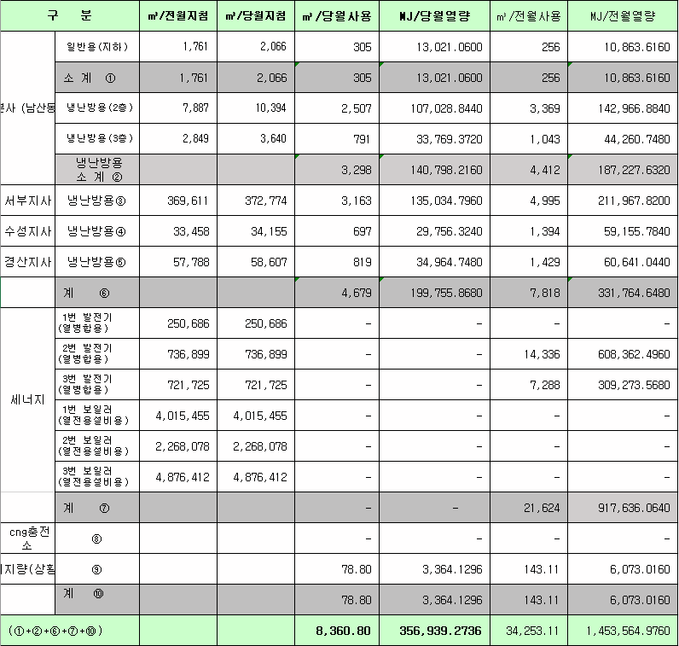
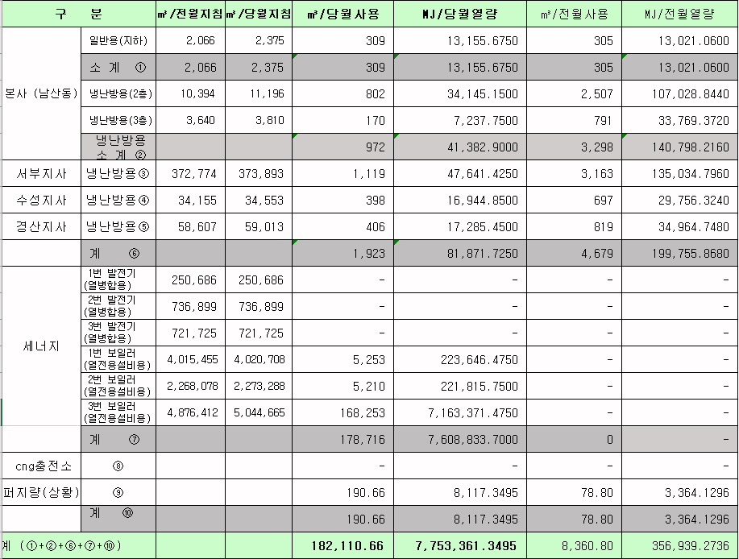
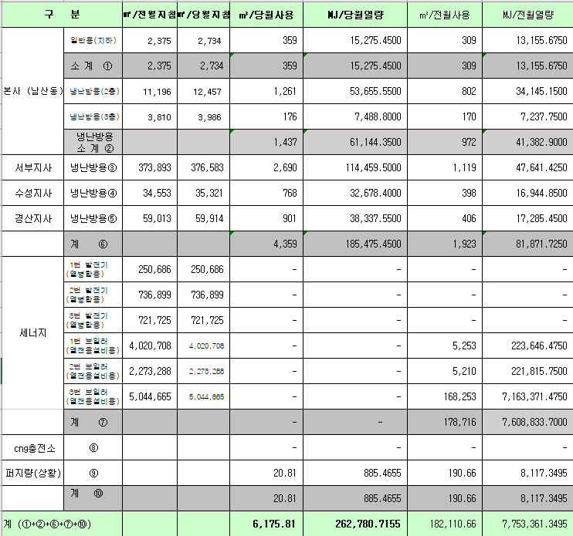
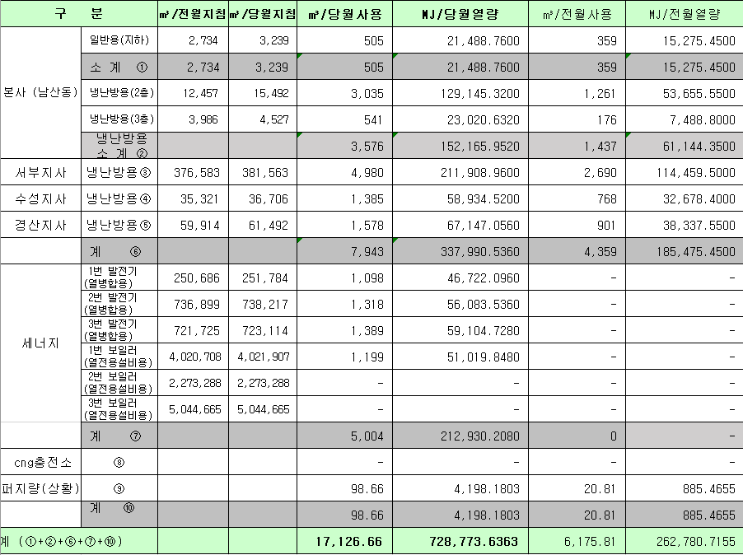
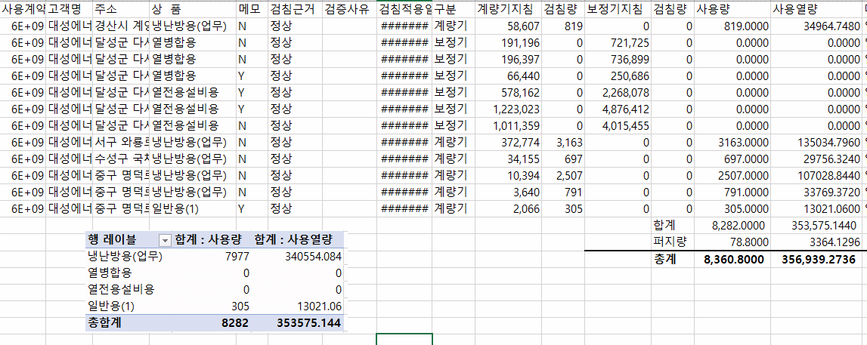
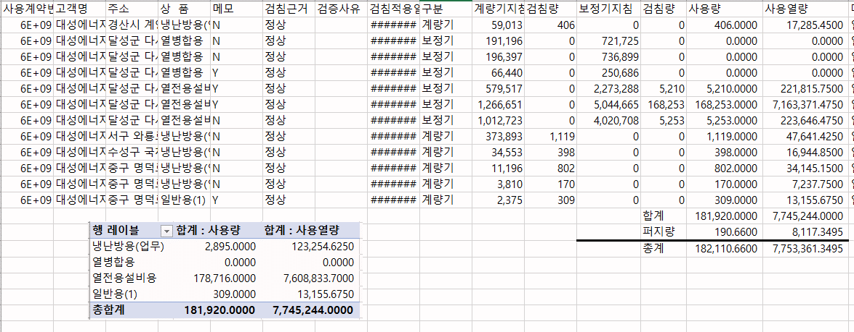
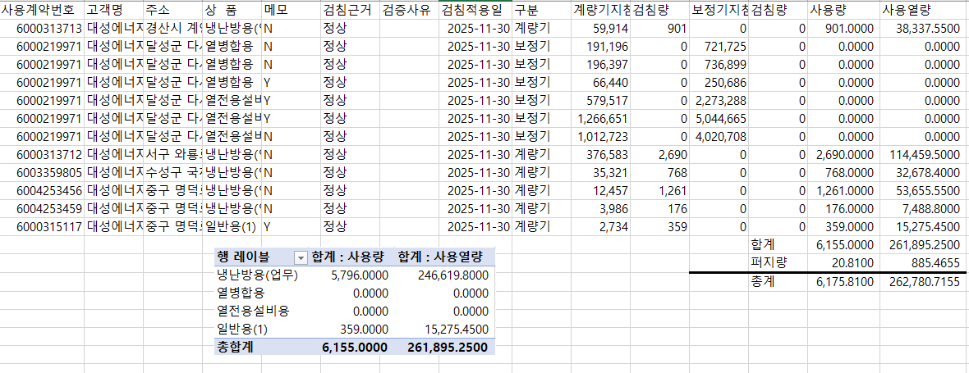
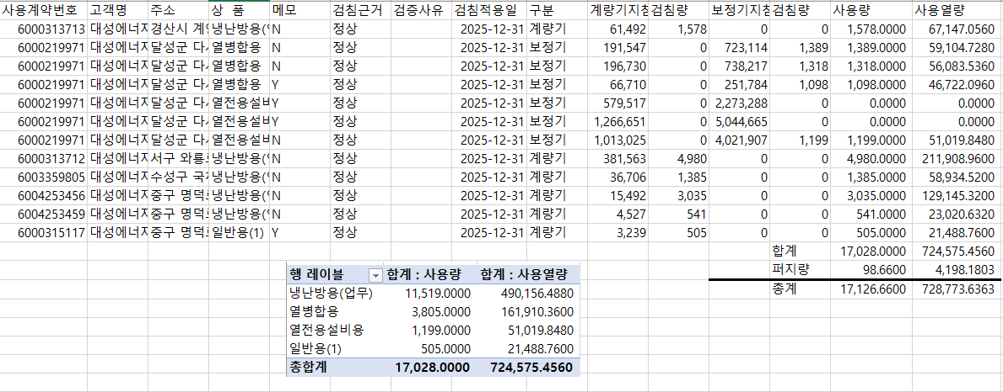
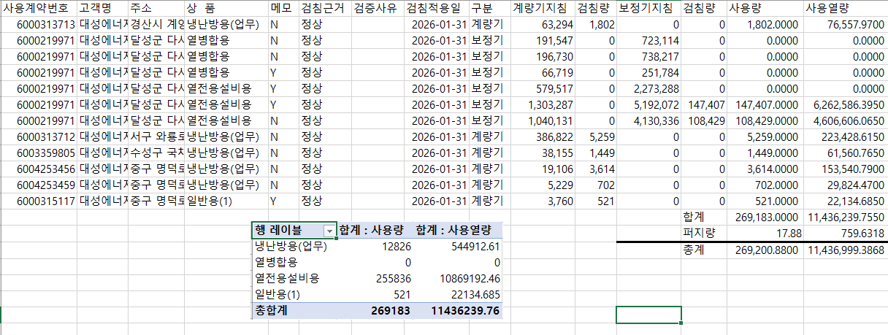

 |  |  |  |  | 왼쪽 자동 계산 됨

판매량-월별추이
1. 2025년 판매량 현황
 |  |  |  |  |  |  |  |  |  |  |  | (단위:천MJ)
용 도 [판매전수] | 판 매 실 적 |  |  |  |  |  | 판 매 실 적
 | 사업계획 | 1월 |  | 전년동월 |  | 구성비 | 사업계획 | 누 계 |  | 전년동월 |  | 구성비
 |  | 차이 | 사용량 | 차이 | 대비(%) |  |  | 차이 | 사용량 | 차이 | 대비(%)
주 택 용 | 4,809,107 | 11,637 | 4,820,744 | 11,188 | 100.2% | 71.6 % | 4,809,107 | 11,637 | 4,820,744 | 11,188 | 100.2% | 71.6 %
[1,153,124] |  | 0.2% | 100.2% | 0.2% |  |  |  | 0.2% | 100.2% | 0.2%
일 반 용 | 395,548 | -6,360 | 389,188 | 605 | 100.2% | 5.8 % | 395,548 | -6,360 | 389,188 | 605 | 100.2% | 5.8 %
[21,407] |  | -1.6% | 98.4% | 0.2% |  |  |  | -1.6% | 98.4% | 0.2%
업무냉난방용 | 286,935 | 7,113 | 294,048 | -4,862 | 98.4% | 4.4 % | 286,935 | 7,113 | 294,048 | -4,862 | 98.4% | 4.4 %
[8,536] |  | 2.5% | 102.5% | -1.6% |  |  |  | 2.5% | 102.5% | -1.6%
산 업 용 | 918,510 | -27,435 | 891,075 | 14,140 | 101.6% | 13.3 % | 918,510 | -27,435 | 891,075 | 14,140 | 101.6% | 13.3 %
[1,119] |  | -3.0% | 97.0% | 1.6% |  |  |  | -3.0% | 97.0% | 1.6%
수 송 용 | 244,459 | 23,430 | 267,889 | 11,265 | 104.4% | 4.0 % | 244,459 | 23,430 | 267,889 | 11,265 | 104.4% | 4.0 %
[98] |  | 9.6% | 109.6% | 4.4% |  |  |  | 9.6% | 109.6% | 4.4%
기 타 | 57,428 | -836 | 56,592 | -1,750 | 97.0% | 0.9 % | 57,428 | -836 | 56,592 | -1,750 | 97.0% | 0.9 %
[341] |  | -1.5% | 98.5% | -3.0% |  |  |  | -1.5% | 98.5% | -3.0%
총 합 계 | 6,711,987 | 7,549 | 6,719,536 | 30,586 | 100.5% |  | 6,711,987 | 7,549 | 6,719,536 | 30,586 | 100.5%
[1,184,625] |  | 0.1% | 100.1% | 0.5% |  |  |  | 0.1% | 100.1% | 0.46%

※ 기타 : 열병합용, 연료전지, 열전용설비(주택용외), 주한미군
※ 구성비는 판매량 정산서 기준으로 작성되었으며 한국가스공사 정산시 수송용(BIO)은 제외되고 자가소모분이 추가 됨 |  |  |  |  |  |  |  |  |  |  |  |  | 100.1%
 |  |  |  |  |  |  |  |  |  |  |  |  | 100.1%

계획대비 판매량 현황
구성비 현황

(단위 : 천MJ)
 | 누계 | 당월
계획 | 6,711,987 | 6,711,987
실적 | 6,719,536 | 6,719,536
 | 구성비
주 택 용 | 71.6 %
일 반 용 | 5.8 %
업무냉방용 | 4.4 %
산 업 용 | 13.3 %
수 송 용 | 4.0 %
기 타 | 0.9 %
당 월

 | 구성비
주 택 용 | 71.6 %
일 반 용 | 5.8 %
업무냉방용 | 4.4 %
산 업 용 | 13.3 %
수 송 용 | 4.0 %
기 타 | 0.9 %
누 계

데이터
판매량
1월 |  | 누 계 |  |  | 계획 | 실적
계획 | 실적 | 계획 | 실적 | 당월 | 6,711,987 | 6,719,536
6,711,987 | 6,719,536 | 6,711,987 | 6,719,536 | 누계 | 6,711,987 | 6,719,536

구성비
1월 | 구성비 | 누 계 | 구성비
주 택 용 | 71.6 % | 주 택 용 | 71.6 %
일 반 용 | 5.8 % | 일 반 용 | 5.8 %
업무냉방용 | 4.4 % | 업무냉방용 | 4.4 %
산 업 용 | 13.3 % | 산 업 용 | 13.3 %
수 송 용 | 4.0 % | 수 송 용 | 4.0 %
기 타 | 0.9 % | 기 타 | 0.9 %
판매금액
1월 |  | 누 계 |  |  | 계획 | 실적
계획 | 실적 | 계획 | 실적 | 당월 | 142,339 | 143,084
142,339,231 | 143,084,315 | 142,339,231 | 143,084,315 | 누계 | 142,339 | 143,084

판매금액 구성비
1월 | 구성비 | 누 계 | 구성비
주 택 용 | 73.7 % | 주 택 용 | 73.7 %
일 반 용 | 6.2 % | 일 반 용 | 6.2 %
업무냉방용 | 4.4 % | 업무냉방용 | 4.4 %
산 업 용 | 11.1 % | 산 업 용 | 11.1 %
수 송 용 | 3.9 % | 수 송 용 | 3.9 %
기 타 | 0.7 % | 기 타 | 0.7 %

상품별 건수 (전산요청, 파일입력 후 => 판매량월별추이 상품별 전수 입력할 것)
상품 | 공급전수 |  | 용도 | 검수
취사용 | 60,560 |  | 주 택 용 | 1,153,124
취사난방용 | 420,601 |  | 일 반 용 | 21,407
중앙난방용 | 103 |  | 업무냉난방용 | 8,536
주한미군 | 266 |  | 산 업 용 | 1,119
자가열전용 | 26 |  | 수 송 용 | 98
일반용(2) | 1,072 |  | 기 타 | 341
일반용(1) | 20,335 |  | 합 계 | 1,184,625
열전용설비용 | 5
열병합용 | 17
연료전지 | 53
업무난방용 | 7,457
산업용 | 1,119
냉난방용(주택) | 30
냉난방용(업무) | 1,049
개별난방용 | 671,834
수송용(외주) | 1
수송용(CNG) | 97 | 빌링관리-청구관리-청구작업관리-청구작업지원-청구서 출력현황(배송방법별)=>합계(우편+등기)
수송용(BIO)
합 계 | 1,184,625

품의서내용 |  |  |  | [계획대비] |  |  | [입력할것]
구 분 |  | 계획 | 실적 | 실적대비 | 전년동월 |  | 전월
판매량 | 1월 | 6,711,987 | 6,719,536 | 100.1% | 6,688,950 | 100.5% | 4,411,630 | 152.3%
[천MJ] | 누계 | 6,711,987 | 6,719,536 | 100.1% | 6,688,950 | 100.5% | 45,524,614
금 액 | 1월 | 142,339 | 143,084 | 100.5% | 148,050 | 96.6% | 96,374 | 148.5%
[백만원] | 누계 | 142,339 | 143,084 | 100.5% | 148,050 | 96.6% | 990,165

청구할인정산관리
청구년월 | 상품 | 판매량 | 판매열량 | 정상청구액 | 할인액 | 감면청구액
Jan-26 | 개별난방용 | 24,047.8470 | 1,022,834.4175 | 24,175,683 | 6,111,008 | 18,064,675 | 26년 1월
Jan-26 | 냉난방용(업무) | 58,170.1744 | 2,471,007.1113 | 53,903,009 | 9,852,881 | 44,050,128 | (사회복지 할인만 조회)
Jan-26 | 업무난방용 | 671,280.7848 | 28,542,017.6708 | 637,394,268 | 132,208,598 | 505,185,670
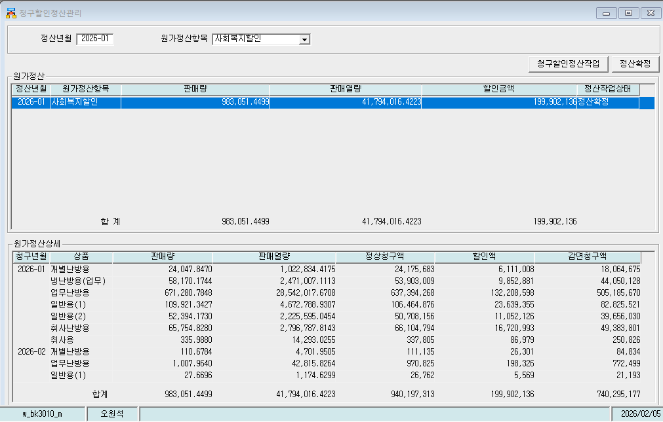
Jan-26 | 일반용(1) | 109,921.3427 | 4,672,788.9307 | 106,464,876 | 23,639,355 | 82,825,521
Jan-26 | 일반용(2) | 52,394.1730 | 2,225,595.0454 | 50,708,156 | 11,052,126 | 39,656,030
Jan-26 | 취사난방용 | 65,754.8280 | 2,796,787.8143 | 66,104,794 | 16,720,993 | 49,383,801
Jan-26 | 취사용 | 335.9880 | 14,293.0255 | 337,805 | 86,979 | 250,826
Feb-26 | 개별난방용 | 110.6784 | 4,701.9505 | 111,135 | 26,301 | 84,834
Feb-26 | 업무난방용 | 1,007.9640 | 42,815.8264 | 970,825 | 198,326 | 772,499
Feb-26 | 일반용(1) | 27.6696 | 1,174.6299 | 26,762 | 5,569 | 21,193
 | 합계 | 983,051.4499 | 41,794,016.4223 | 940,197,313 | 199,902,136 | 740,295,177

파일로다운받아 적용

냉난방단가기준


